#13. 베타
Bloomberg 조회 5년 Monthly Beta, 2022년 9월 30일 기준

No. | Ticker | Company Name | Index | Adj. Beta | 평가보고서 | Diff
1 | 012750 KS Equity | 에스원 | KOSPI Index | 0.492 | 0.51 | (0.018)
2 | 9735 JP Equity | 세콤 | TPX Index | 0.720 | 0.72 | 0.000
3 | 2331 JP Equity | 소고 경비보장 | TPX Index | 0.610 | 0.61 | 0.000
4 | 9917 TT Equity | 중싱바오촨 | TWSE Index | 0.512 | 0.60 | (0.088)
5 | 035510 KS EQUITY | 신세계아이앤씨 | KOSPI Index | 1.045 | 1.06 | (0.015)
6 | 012510 KS EQUITY | 더존비즈온 | KOSPI Index | 0.700 | 0.70 | 0.000

012750 KS Equity S-1 Corporation
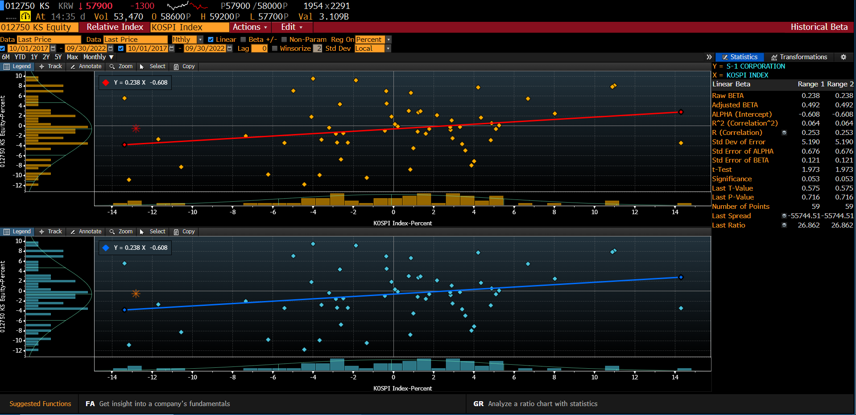

9735 JP Equity SECOM CO. LTD.
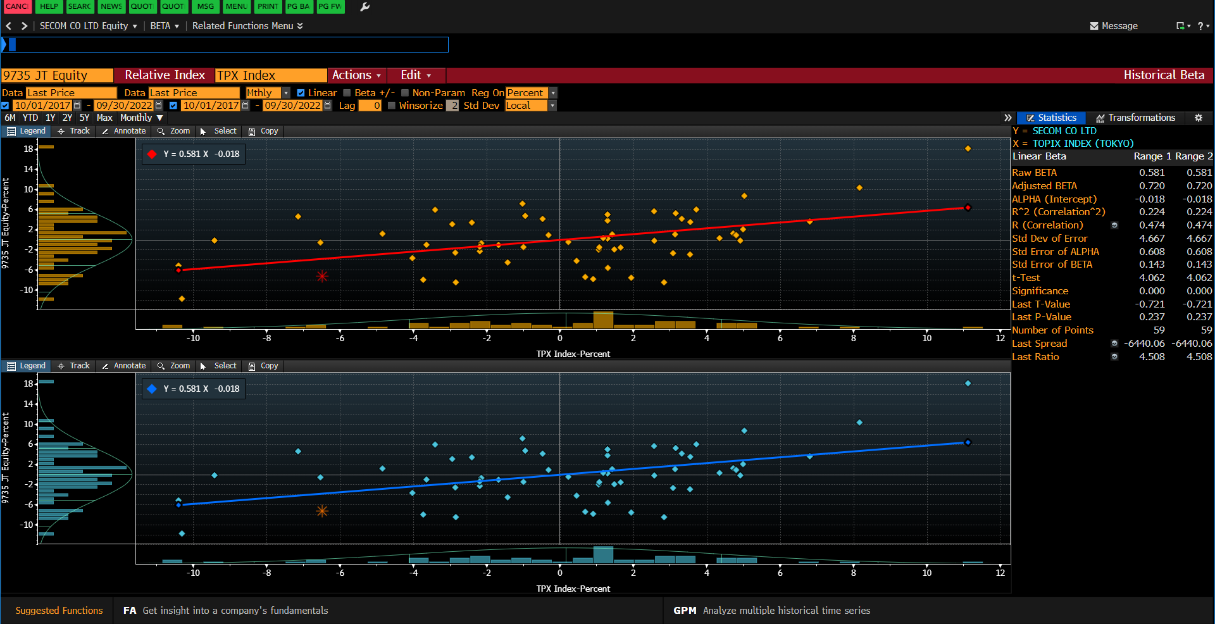

2331 JP Equity
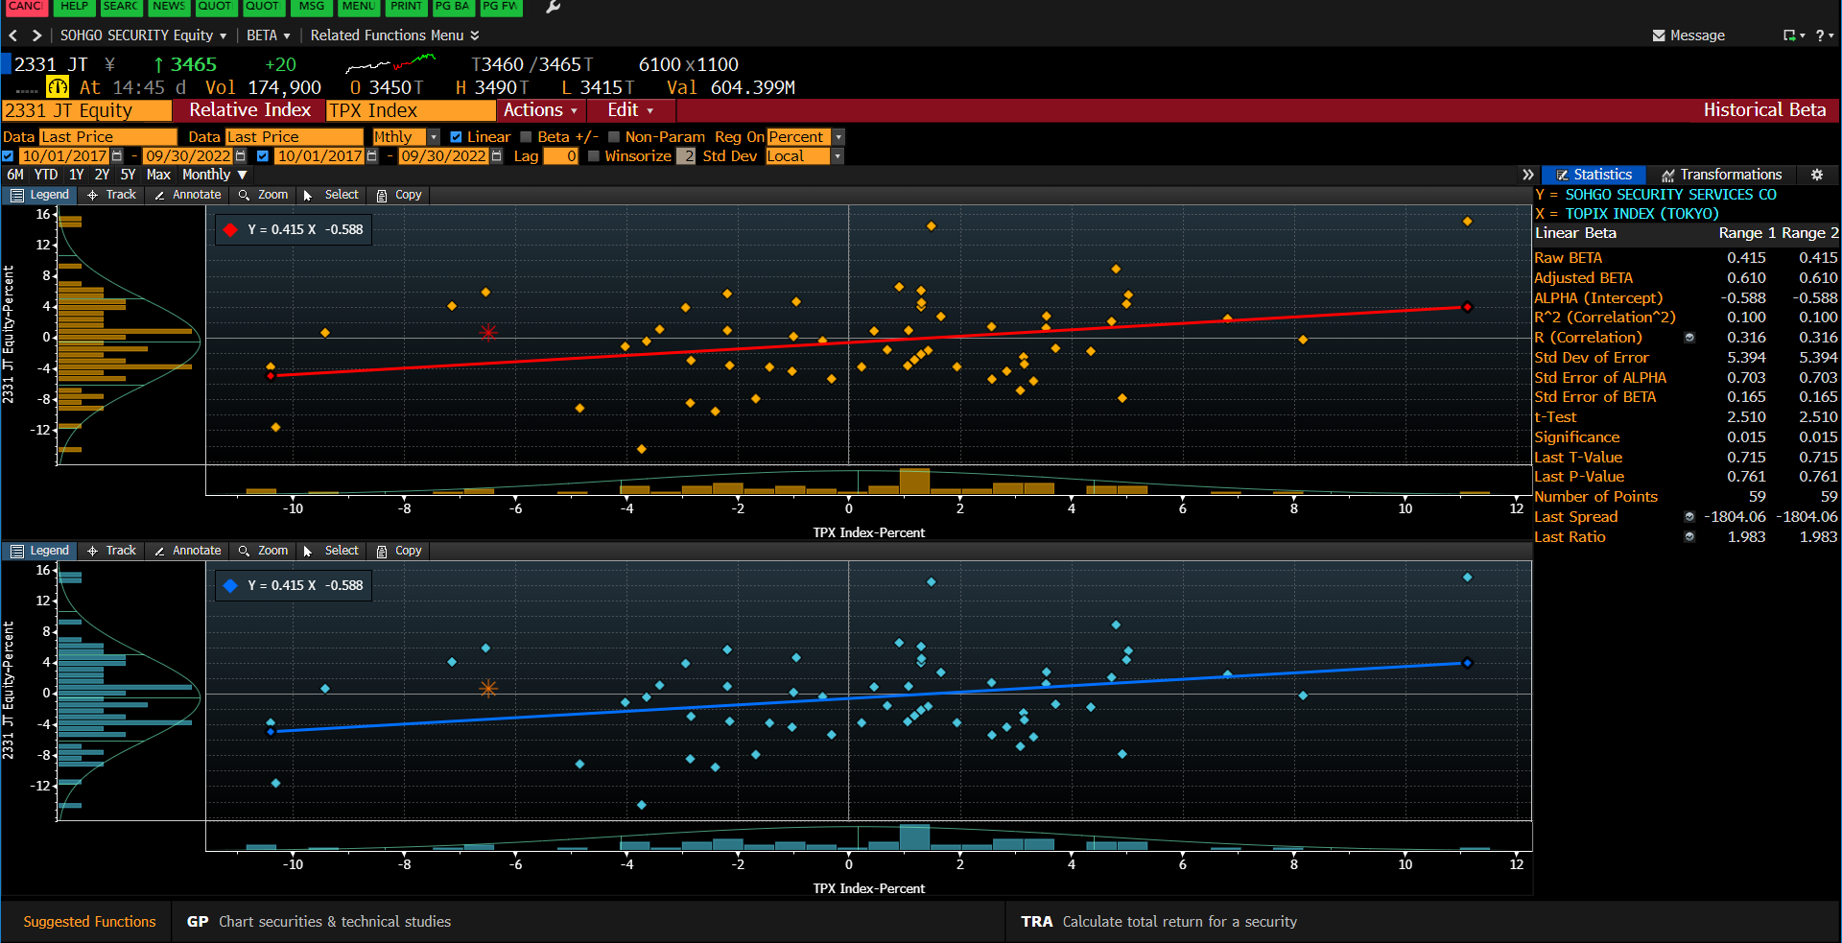

9917 TT Equity
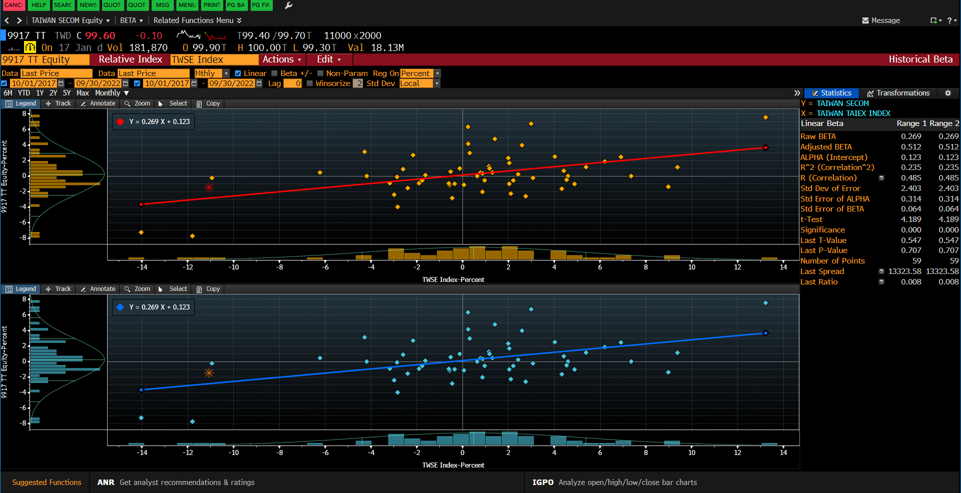

035510 KS EQUITY
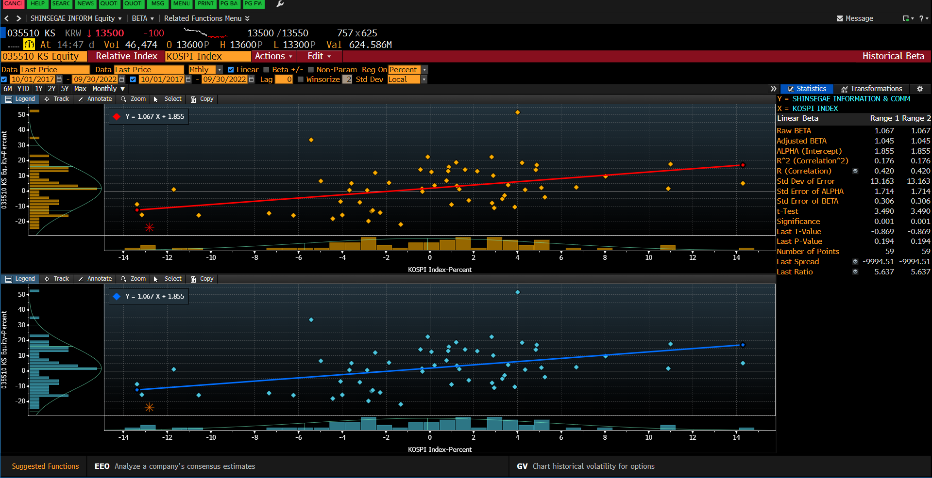

012510 KS EQUITY
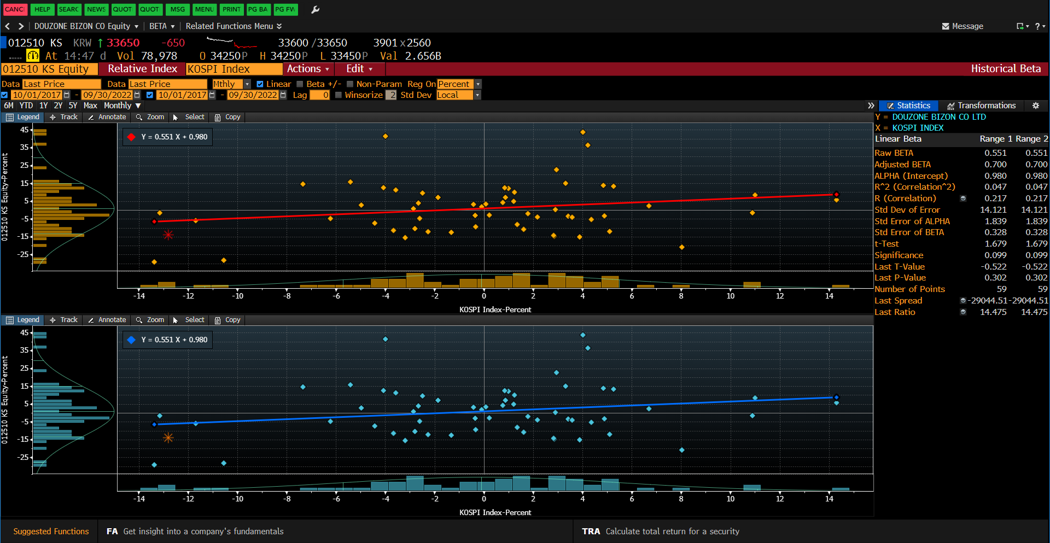

9917 TT Taiwan Secom

